サーバ構成図
サーバ構成図 |  |  | プロジェクト | 月報管理システム | 作成日 | 作成者 | 承認 | ページ
 |  |  | システム | 月報管理システム | 2099-12-31 | XXXX
サブシステム |  | - | 機能名 | サーバ構成図

 | 【サーバ構成図】
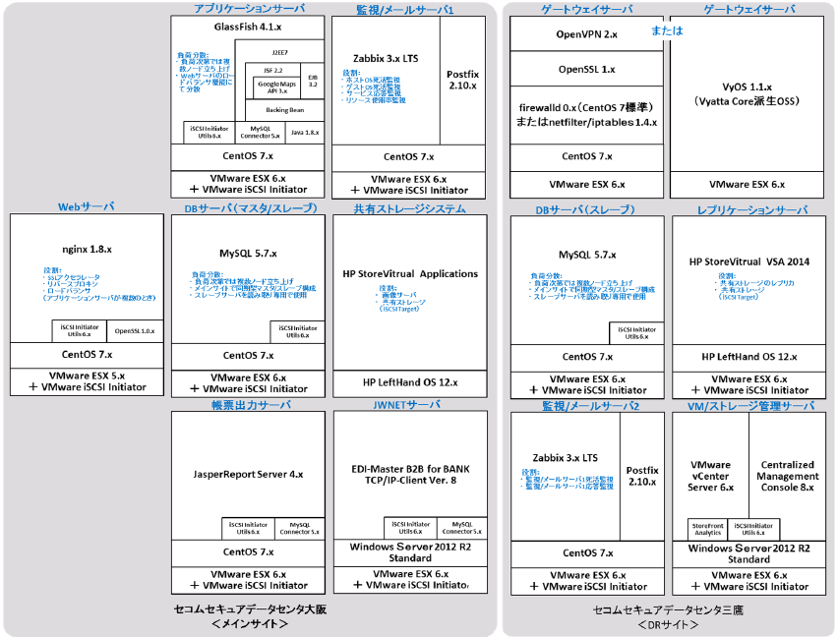

Sample

